Données
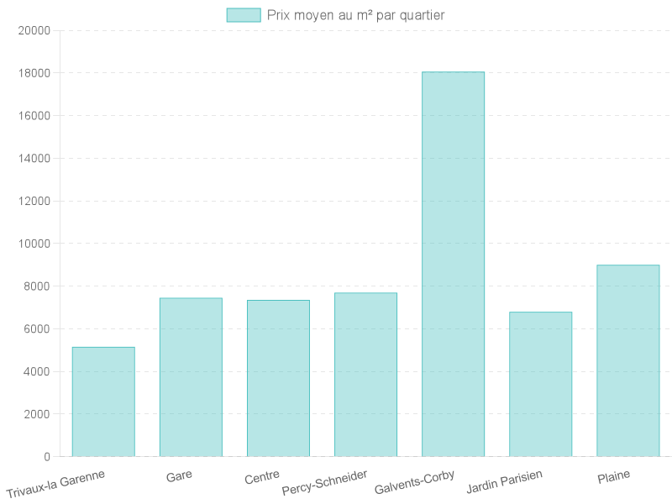
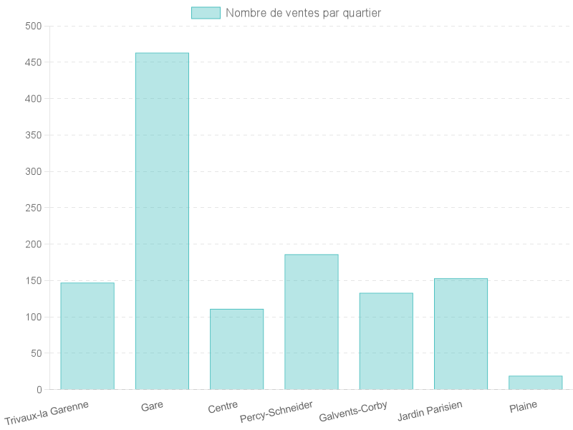
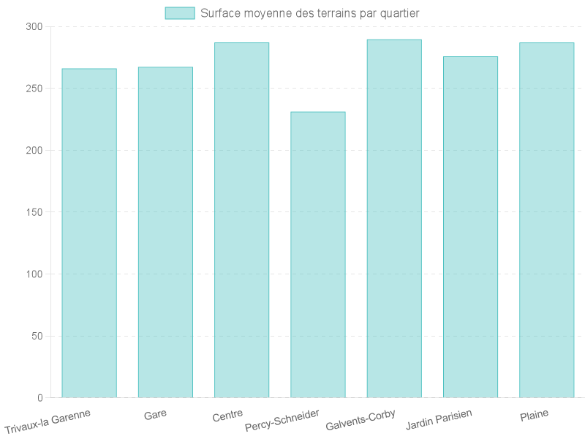
Quartier | Prix moyen m² | Nombre de ventes | Surface moyenne (m²)
Trivaux-la Garenne | 5152.7835626 | 147 | 266.00680272
Gare | 7448.8954979 | 463 | 267.20734341
Centre | 7352.5300433 | 111 | 287
Percy-Schneider | 7691.9211719 | 186 | 231.10752688
Galvents-Corby | 18060.183378 | 133 | 289.4962406
Jardin Parisien | 6794.4356609 | 153 | 275.75163399
Plaine | 8998.4824629 | 19 | 286.94736842

